Chi tiết địa chất
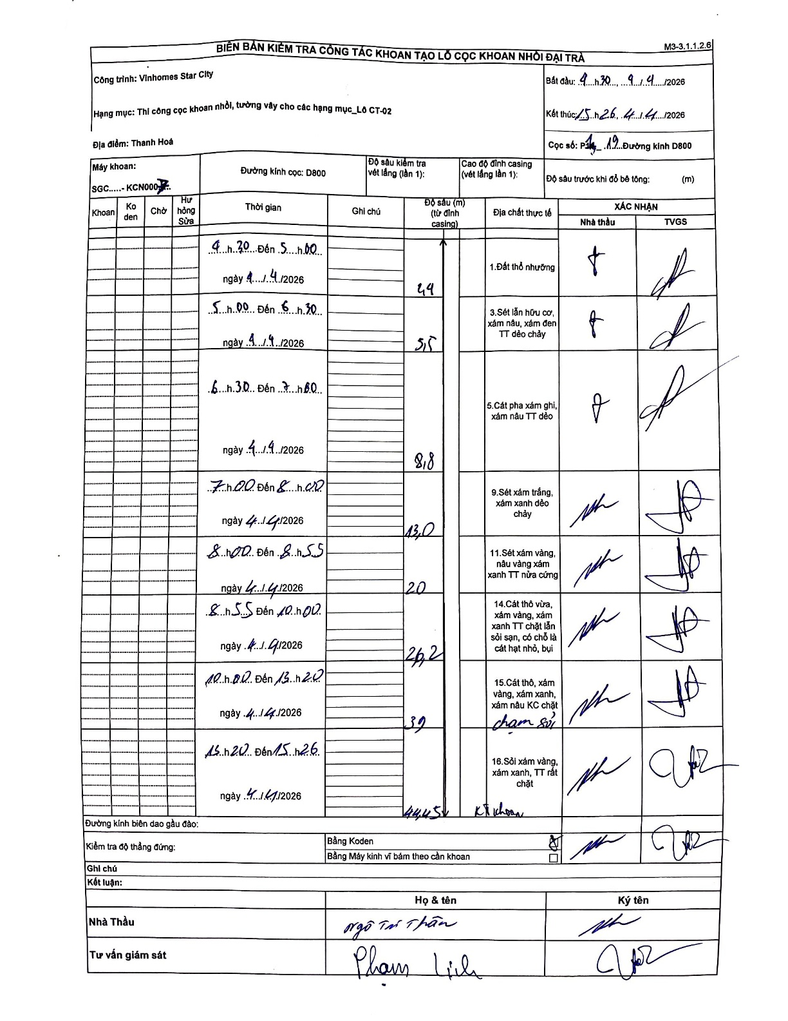
Dự án | Star City Thanh Hóa
Hạng mục | Thi công cọc khoan nhồi, tường vây cho các hạng mục_Lô CT-02
Tên bộ phận | Thi công cọc khoan nhồi, tường vây cho các hạng mục_Lô CT-02
Số hiệu cọc | P1-19
Tên Máy khoan | SGC-KCN0007
Đường kính | D800
Bắt đầu thi công | 04:30 04/04/2026
Kết thúc thi công | 15:26 04/04/2026

Địa chất TT | Đường kính | Mô tả lớp thiết kế | Từ (h) | Đến (h) | Cao độ từ | Cao độ đến | T.Gian (h) | Dài (m) | V (m/h) | Ghi chú
1.Đất thổ nhưỡng | D800 | Đất thổ nhưỡng | 04:30 04/04/2026 | 05:00 04/04/2026 | 0 | -2.4 | 0.5 | 2.4 | 4.8
2 | D800 | Sét lẫn hữu cơ, xám nâu, xám đen TT dẻo chảy | 05:00 04/04/2026 | 06:30 04/04/2026 | -2.4 | -5.5 | 1.5 | 3.1 | 2.07
3 | D800 | Cát pha xám ghi, xám nâu TT dẻo | 06:30 04/04/2026 | 07:00 04/04/2026 | -5.5 | -8.8 | 0.5 | 3.3 | 6.6
4 | D800 | Sét xám trắng, xám xanh dẻo chảy | 07:00 04/04/2026 | 08:00 04/04/2026 | -8.8 | -13 | 1 | 4.2 | 4.2
5 | D800 | Sét xám vàng, nâu vàng xám xanh TT nửa cứng | 08:00 04/04/2026 | 08:55 04/04/2026 | -13 | -20 | 0.92 | 7 | 7.64
6 | D800 | Cát thô vừa, xám vàng, xám xanh TT chặt lẫn sỏi sạn, có chỗ là cát hạt nhỏ, bụi | 08:55 04/04/2026 | 10:00 04/04/2026 | -20 | -26.2 | 1.08 | 6.2 | 5.72
7 | D800 | Cát thô, xám vàng, xám xanh, xám nâu KC chặt | 10:00 04/04/2026 | 13:20 04/04/2026 | -26.2 | -39 | 3.33 | 12.8 | 3.84 | chạm sỏi
8 | D800 | Sỏi xám vàng, xám xanh, TT rất chặt | 13:20 04/04/2026 | 15:26 04/04/2026 | -39 | -44.45 | 2.1 | 5.45 | 2.6 | Kết thúc khoan

ẢNH BIÊN BẢN GỐC

